IoT
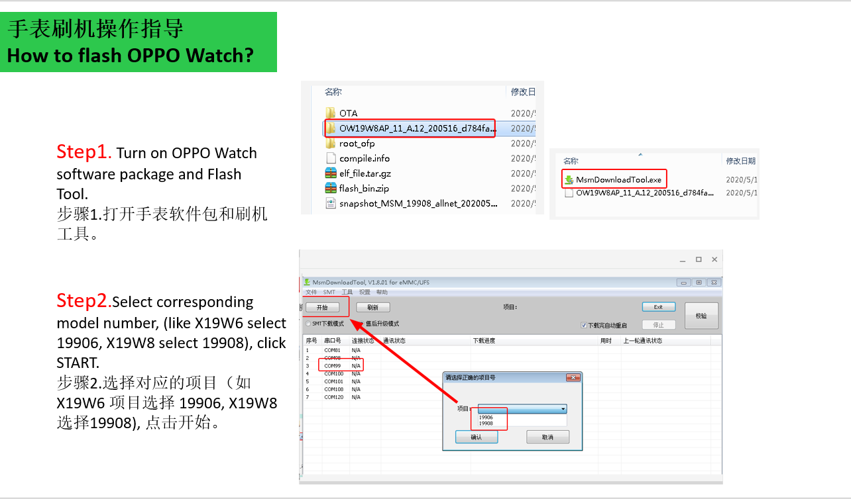
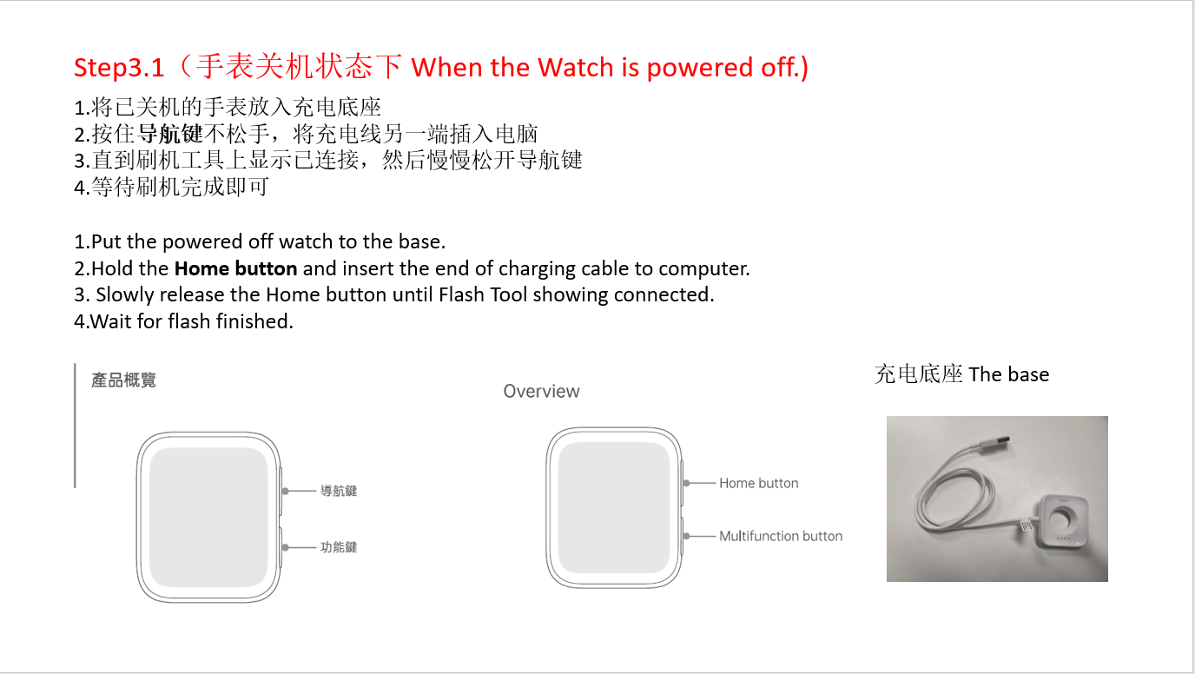
IoT产品软件信息表 IoT products software information
营销名Marketing name | 项目代码 isc | 机型名Models | 版本号Version NO. | 下载链接 Download Link | 公开市场The open market | 运营商市场 Operator | 更新日期Update Date
OPPO 5G CPE T1a | 20509 | CTB03 | CTB03_11.B.019_0080_202104121442 | 链接：https://sbox.myoas.com/outpublish.html?code=A3de2d8a70d04401a9ea298c7ab921c64&lang=zh-cn#view 密码：lCx-D17*Hw02 | 香港-HK | 香港-HK CSL,香港-HK CMHK,香港-HK Smart Tone,香港-HK 3HK | 2021-04-26 | 【安全】 [新增] 集成 Android 2021年4月安全补丁，提升系统安全性 【系统】 [优化] 系统性能，增强系统稳定性 [优化] 提高蓝牙连接稳定性 [优化] 解决桌面高斯模糊问题 [优化] 解决部分运营商开机向导时区不准问题 [优化] 解决升级后用户自定义桌面布局可能失效的问题 【相机】 [优化] 提高相机拍摄效果，提升照片清晰度 [优化] 提高视频防抖效果 [优化] 提高相机使用流畅度 [优化] 解决调用QQ新版本调用相机异常问题 【通信】 [优化] 提高通话稳定性及通话质量 【功耗】 [优化] 解决微信8.0版本视频通话功耗问题
OPPO Watch 精钢版\OPPO Watch ECG版 | 19903/19905/19907 | OW19W/OW19W2/OW19W3 | A.49_0490_202105071957 | https://fileload.coloros.com/502581OW19W3_11_A.49_210507_d784fa8b_MCU_2105071300.zip
OPPO Watch | 19912 | OW19W12 | OW19W12EU_11_A.47_210301_d784fa8b_MCU_2103010103 | https://sbox.myoas.com/outpublish.html?code=B4f12b4549ebe4c30a0aeb37aed739dcf#view | 西班牙-ES,英国-UK,法国-FR,德国-DE,波兰-PL | 西班牙_ES Orange (es-orange),西班牙_ES Vodafone (es-vodafone),英国-UK Vodafone,法国_FR Orange (fr-orange),德国-DE Vodafone,波兰_PL Orange (pl-orange) | 2021-04-08
OPPO Watch | 19910/19911 | OW19W6EU/OW19W8EU | OW19W6EU_11_A.47_210222_d784fa8b_MCU_2102220103 | https://fileload.coloros.com/489091OW19W6EU_11_A.47_210222_d784fa8b_MCU_2102220103.zip | 西班牙-ES,英国-UK,法国-FR,意大利-IT,德国-DE,波兰-PL,荷兰-NL,土耳其-TR,俄罗斯-RU,哈萨克斯坦-KZ,罗马尼亚-RO,澳大利亚-AU | / | 2021-04-02
OPPO Watch | 19906/ | OW19W6/ | AP_11_A.47_210222 | https://fileload.coloros.com/489364OW19W6AP_11_A.47_210222_d784fa8b_MCU_2102220103.zip | 印尼-ID,泰国-TH,菲律宾-PH,马来西亚-MY,越南-VN,柬埔寨-KH,香港-HK,新加坡-SG,台湾-TW,日本-JP,孟加拉-BD,巴基斯坦-PK,印度-IN,尼泊尔-NP,缅甸-MM,斯里兰卡-LK,乌克兰-UA,埃及-EG,肯尼亚-KE,香港-HK,新加坡-SG,台湾-TW,日本-JP,印尼-ID,泰国-TH,菲律宾-PH,马来西亚-MY,越南-VN,柬埔寨-KH,孟加拉-BD,巴基斯坦-PK,印度-IN,尼泊尔-NP,缅甸-MM,斯里兰卡-LK,乌克兰-UA,埃及-EG | / | 2021-04-02
OPPO Watch | 19908 | OW19W8 | AP_11_A.47_210222 | https://fileload.coloros.com/490010OW19W8AP_11_A.47_210222_d784fa8b_MCU_2102220103.zip | 印尼-ID,泰国-TH,菲律宾-PH,马来西亚-MY,越南-VN,柬埔寨-KH,香港-HK,新加坡-SG,台湾-TW,日本-JP,孟加拉-BD,巴基斯坦-PK,印度-IN,尼泊尔-NP,缅甸-MM,斯里兰卡-LK,乌克兰-UA,埃及-EG,肯尼亚-KE,香港-HK,新加坡-SG,台湾-TW,日本-JP,印尼-ID,泰国-TH,菲律宾-PH,马来西亚-MY,越南-VN,柬埔寨-KH,孟加拉-BD,巴基斯坦-PK,印度-IN,尼泊尔-NP,缅甸-MM,斯里兰卡-LK,乌克兰-UA,埃及-EG | / | 2021-04-02
OPPO Watch | 19906/19908 | OW19W6/OW19W8 | AP_11_A.40_201020 | https://fileload.coloros.com/30444OW19W8AP_11_A.40_201020_d784fa8b_MCU_2009031707.ofp | 香港-HK,新加坡-SG,台湾-TW,日本-JP,印尼-ID,泰国-TH,菲律宾-PH,马来西亚-MY,越南-VN,柬埔寨-KH,乌克兰-UA,孟加拉-BD,巴基斯坦-PK,印度-IN,尼泊尔-NP,缅甸-MM,斯里兰卡-LK,埃及-EG,肯尼亚-KE，乌克兰-UA,埃及-EG,肯尼亚-KE | / | 2020-11-23
OPPO Watch | 19910/19911 | OW19W6EU/OW19W8EU | EU_11_A.40_201020 | https://fileload.coloros.com/30450OW19W8EU_11_A.40_201020_d784fa8b_MCU_2009031707.ofp | 土耳其-TR,俄罗斯-RU,哈萨克斯坦-KZ,罗马尼亚-RO,波兰-PL,新西兰-NZ,澳大利亚-AU | / | 2020-11-23
OPPO Watch | 19912 | OW19W12 | EU_11_A.40_201014 | https://fileload.coloros.com/30457OW19W12EU_11_A.40_201014_d784fa8b_MCU_2009292229.ofp | 西班牙-ES,英国-UK,法国-FR,德国-DE,波兰-PL | 西班牙_ES Orange (es-orange),西班牙_ES Vodafone (es-vodafone),英国-UK Vodafone,法国_FR Orange (fr-orange),波兰_PL Orange (pl-orange) | 2020-11-23
OPPO Watch | 19912 | OW19W12 | EU_11_A.35_200917_d784fa8b_MCU_2009051806 | https://fileload.coloros.com/28739OW19W12EU_11_A.35_200917_d784fa8b_MCU_2009051806.ofp | 西班牙-ES,英国-UK,法国-FR,德国-DE | 西班牙_ES Vodafone (es-vodafone),英国-UK Vodafone,德国-DE Vodafone,法国_FR Orange (fr-orange) | 2020-09-30
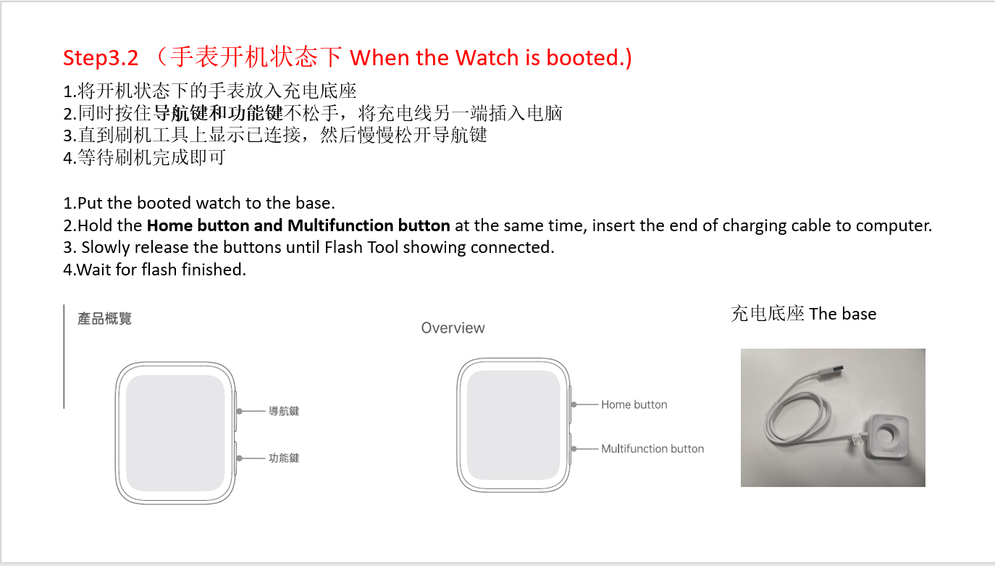
OPPO Watch | 19906/19908 | OW19W6/OW19W8 | AP:A.26_200731_d784fa8b_MCU_2007311602 | https://fileload.coloros.com/25025OW19W8AP_11_A.26_200731_d784fa8b_MCU_2007311602.ofp | UZ,HK,SG,TH,MY,KH,MM,LK,NP,BD,LA,KE,UA | / | 2020-08-31
OPPO Watch | 19906/19908 | OW19W6/OW19W8 | EU:A.26_200731_d784fa8b_MCU_2007311602 | https://fileload.coloros.com/25022OW19W6EU_11_A.26_200731_d784fa8b_MCU_2007311602.ofp | AU,NZ,PL | / | 2020-08-26
Enco W31 | X19E4 | / | / | 科奈信（connice): https://fileload.coloros.com/24842X19E4%EF%BC%88%E7%A7%91%E5%A5%88%E4%BF%A1%EF%BC%89MP6%EF%BC%88V112%EF%BC%89%E7%89%88%E6%9C%AC.7z 万魔(1MORE)：https://fileload.coloros.com/24841W31_%E4%B8%87%E9%AD%94832.zip | / | / | 2020-08-07
OPPO Watch | 19906/19908 | OW19W6/OW19W8 | OW19W6EU_11_A.23_200715 | https://fileload.coloros.com/24807OW19W8EU_11_A.23_200715_d784fa8b_MCU_2007151854.7z | AU,NZ,PL | / | 2020-08-03

China
中国机型软件信息表 Chinese models software information
这是所有中国机型软件下载地址，你可以在这个链接里根据机型营销名找到需要的软件。 Here's all Chinese software download link, you can get any Chinese software you need according to model marketing name. Link: https://sbox.myoas.com/outpublish.html?code=B611f3e5f110a4dd6ab6cf9ef6e07ec41#view Code: HB1SC5EpO*vcY*A
项目号 Project Number | 营销名或机型名 Marketing or Models Nane | 下载链接 Download Link | 备注 Remark
18005 | R15x | https://fileload.coloros.com/24651PBCM10_11_A.22_200412_ac672fbd.zip | 1.内销机下载软件包链接后，需要在WCSM系统由技术主管授权白名单给技术工程师账号，才能刷机。 1. After Chinese devices software package downloaded, technical supervisor need to submit flash whitelist application for technical engineer account so that they can flash the Chinese devices. 2.如果需要其他内销机型软件包或特殊版本，请联系总部（韦紫燕）更新内销机软件下载链接。 If you need other or specical version software package for Chinese devices , please contact HQ (Rota) to update the download link. 3.如何查看该机型的项目号？从PCB号中可以获知，如图所示。 How to know the project number of the phone? It can be knowed by checking PCB number, like the picture showed.
19175 | A52 | https://fileload.coloros.com/24948PDAM00_11_A.14_200804_011c6dca.zip
19131/19132 | A92s | https://fileload.coloros.com/24540PDKM00_11_A.13_200528_238bb15c.zip
16027 | R9sk | https://fileload.coloros.com/16429R9sk_11_A.26_180703.tar.bz2
15103 | R9 Plusm A | https://fileload.coloros.com/15602R9PlusmA_11_A.28_190111.tar.bz2
16051/16052/16103/16116/16118 | R11/R11T/R11 plus/R11 plusk | https://fileload.coloros.com/16491R11_11_A.51_191101_009d1dfa.zip
16057 | A59s | https://fileload.coloros.com/16610A59s_11_A.17_190403.tar.bz2
16062 | A57 | https://fileload.coloros.com/16755A57t_11_A.22_191205.zip
17001 | A77 | https://fileload.coloros.com/17330A77_11_A.25_190819.zip
17071 | A73 | https://fileload.coloros.com/17826A73_11_A.43_190923_4ce4155d.rar
17035 | A79kt | https://fileload.coloros.com/2280A79kt_11_A.41_190613_7c1d2a12.tar.bz2
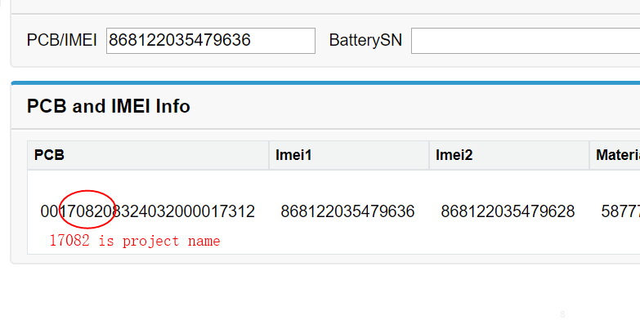
17011/17013/17021/17023 | R11s/R11s plus | https://fileload.coloros.com/17367R11s_11_A.41_191101_009d1dfa.zip
17081 | R15梦镜版 | https://fileload.coloros.com/17983PAAM00_11_A.31_191123_28071556.zip
17107/17108/17127/17137 | Find X | https://fileload.coloros.com/24741PAFM00_11_F.12_930f3ea0.zip
17111 | A83 | https://fileload.coloros.com/24984M6763C_11_A.37_200307_b24e3195.zip
17175/17176 | A3 | https://fileload.coloros.com/2283PADM00_11_A.29_190705_347e3b25.rar
17197 | R15 | https://fileload.coloros.com/4789PACM00_11_A.31_191009_347e3b25.zip
17198 | R15移动版 | https://fileload.coloros.com/4795PACT00_11_A.29_190705_347e3b25.rar
18009 | K1 | https://fileload.coloros.com/2284PBCM30_11_A.14_190606_15f1ee51.rar
18013/18015 | A7x | https://fileload.coloros.com/24827PBBM00_11_C.12_200303_ec547745.7z
18031 | A5 | https://fileload.coloros.com/25505PBAM00_11_A.30_200722_3ae49cf1.zip
18032 | A5（移动版） | https://fileload.coloros.com/2287PBAT00_11_A.21_190724_3c94a9f5.rar
18041 | K3 | https://fileload.coloros.com/19534PCGM00_11_A.10_191205_954d6d4a.zip
18073 | Reno Z | https://fileload.coloros.com/2288PCDM10_11_A.18_190725_53acf36e.rar
18055 | A5（ODM) | https://fileload.coloros.com/19619PBBM30_11_A.17_191030_53cf10fa.rar
18085 | R17 | https://fileload.coloros.com/2289PBEM00_11_A.26_190611_27bf9822.zip
18098 | Reno | https://fileload.coloros.com/2291PCAT00_11_A.17_190729_d1eff2ae.rar
18161 | A9 | https://fileload.coloros.com/2292PCAM10_11_A.11_190729_1cca1a33.rar
18162 | A9（移动版） | https://fileload.coloros.com/2294PCAT10_11_A.11_190729_1cca1a33.rar
18165 | A9x | https://fileload.coloros.com/2295PCET00_11_A.10_190708_1cca1a33.rar
18181 | R17 Pro | https://fileload.coloros.com/2296PBDM00_11_A.22_190607_f144f852.zip
18115/18116 | Reno 10倍变焦版 | https://fileload.coloros.com/24766PCCM00_11_C.25_200709_f7f8a9ea.zip
18097 | Reno | https://fileload.coloros.com/24770PCAM00_11_C.11_200616_26c363cf.zip
18171 | A7 | https://fileload.coloros.com/4775PBFM00_11_A.07_190524_9f949e63.rar
18121 | A7n | https://fileload.coloros.com/4794PCDM00_11_A.25_190927_a0773f2e.rar
19031 | Reno2 | https://fileload.coloros.com/4765PCKM00_11_A.23_191005_9df344f1.zip
19111 | K5 | https://fileload.coloros.com/22130PCNM00_11_A.17_191125_6263c307.zip
19101 | Reno3 Pro | https://fileload.coloros.com/24953PCRM00_11_A.29_200803_51f644fb.zip
19028/19029/19011 | A11 | https://fileload.coloros.com/21978PCKM80_11_A.05_191123_fbb8e465.zip
19081 | Reno Ace | https://fileload.coloros.com/22100PCLM10_11_A.07_191117_9871b0cb.zip
15130 | A37t | https://fileload.coloros.com/24768A37t_11_D.03_170516.tar.bz2
15128 | A37M | https://fileload.coloros.com/23998A37m_11_A.26_180509.tar.bz2
16017 | R9s | https://fileload.coloros.com/16396R9s_11_A.35_190613.tar.bz2
19581 | A8 | https://fileload.coloros.com/22448PDBM00_11_A.10_191211_4c5f51d2.zip
19021 | A11 | https://fileload.coloros.com/23986PCHM10_11_A.27_191202_4b90ab90.zip
19165 | Reno3 | https://fileload.coloros.com/24083PDCM00_11_A.12_200227_07e7dba2.zip
19151 | A91 | https://fileload.coloros.com/22139PCPM00_11_A.13_191210_84dfb3bd.zip
15113 | R9m | https://fileload.coloros.com/24805R9m_11_A.51_190403.tar.bz2
19101 | Reno 4/Reno4 Pro | https://fileload.coloros.com/24953PCRM00_11_A.29_200803_51f644fb.zip
19181 | PDBM00 | https://fileload.coloros.com/24707PDBM00_11_A.17_200610_97caf8f5.zip
19161 | Ace2(PDHM00) | https://fileload.coloros.com/28573PDHM00_11_A.24_200914_5545e0ba.zip
19065/19066 | Find X2/ Find X2 Pro | https://fileload.coloros.com/29327PDEM10_11_A.18_200928_749ba0e0.zip
19125 | Reno3 元气版（PCLM50） | https://fileload.coloros.com/24776PCLM50_11_A.09_200715_39a69bd3.zip
19015 | PDPM00 | https://fileload.coloros.com/24949PDNM00_11_A.22_200811_74856d56.zip
19191 | PDNM00（Reno 4) | https://fileload.coloros.com/29174PDNM00_11_A.23_200827_4bb96e58.zip

